Титульный
   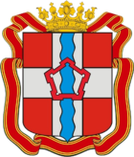 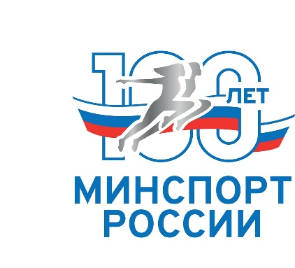
Министерство спорта Росиии
Общероссийская общественная организация "Всероссийская федерация гиревого спорта"
Министерство по делам молодёжи, физической культуры и спорта Омской области
Автономное учреждение Омской области
«Дирекция по проведению мероприятий в сфере физической культуры и спорта»
Регионального отделения общероссийской общественной организации
«Всероссийская федерация гиревого спорта» в Омской области

Первенство России по гиревому спорту среди юниоров и юниорок (19-23 года)

17-19 марта 2023 г.
г.Омск

